詳細クラス図
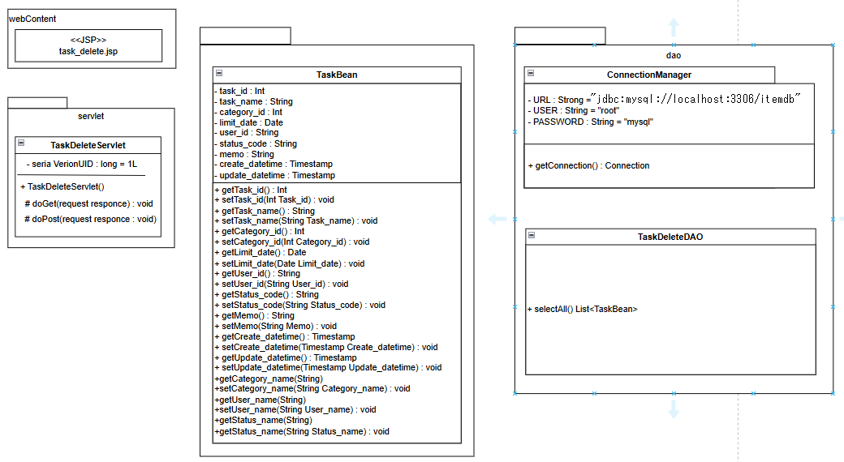
詳細クラス図 | システム名 | グループ名 | 作成日 | 担当 | 承認印
 | task_mgmt_system | 57期 | 2025-08-18 | 細貝

